Sheet1
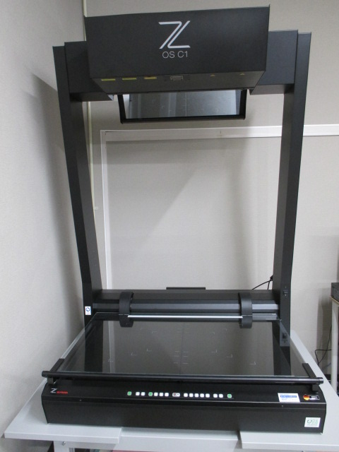
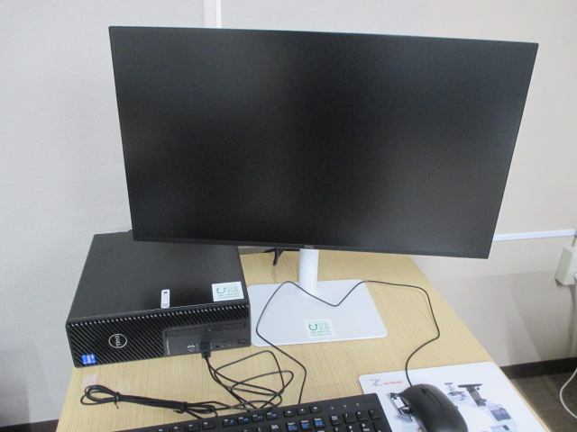

 | スキャナ用モニター（OSC1）

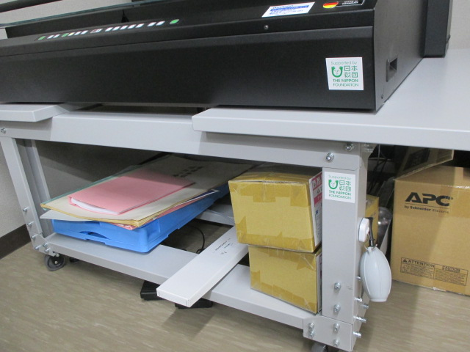

スキャナ（OSC1）

 | スキャナ設置台（OSC1）
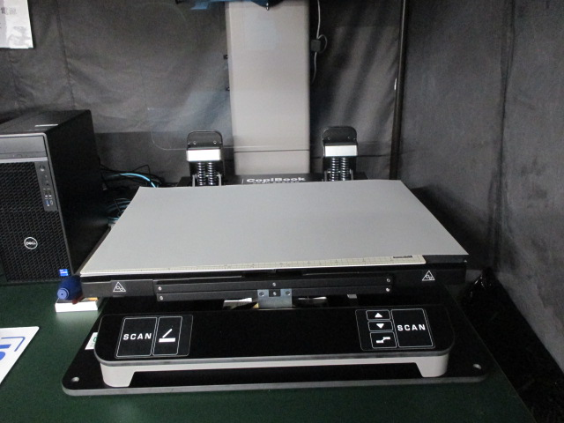
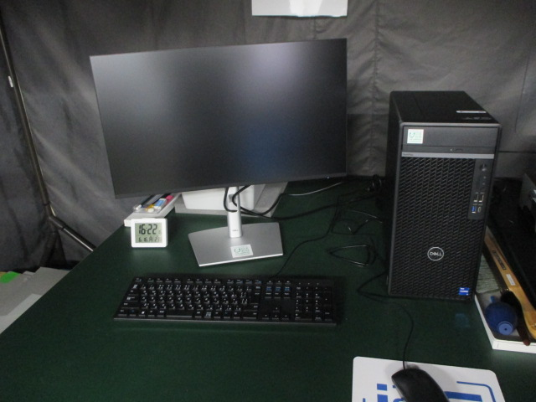

スキャナ（CopiBook）（４号機） | スキャナ用モニター（４号機）

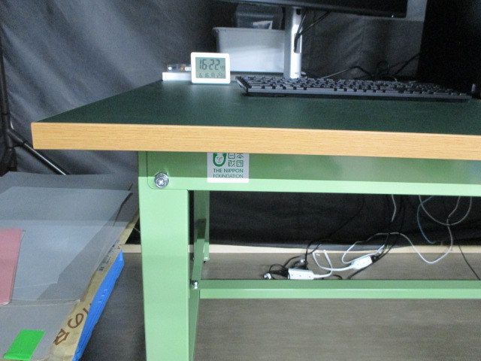

スキャナ設置台（４号機）
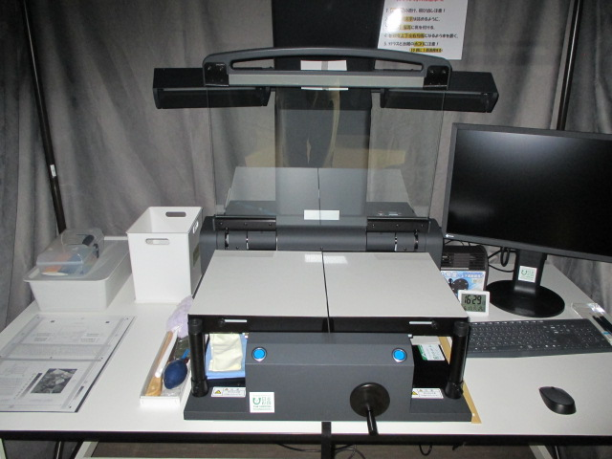
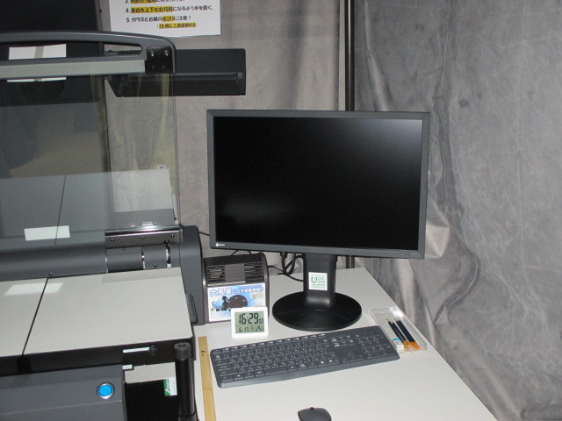

スキャナ（ScanDIVA）（21号機） | スキャナ用モニター（21号機）

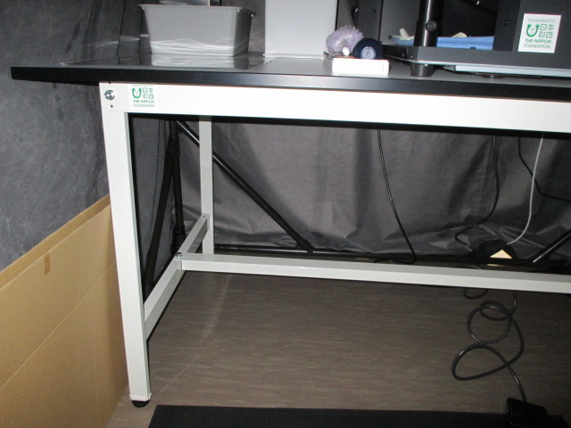

スキャナ設置台（21号機）
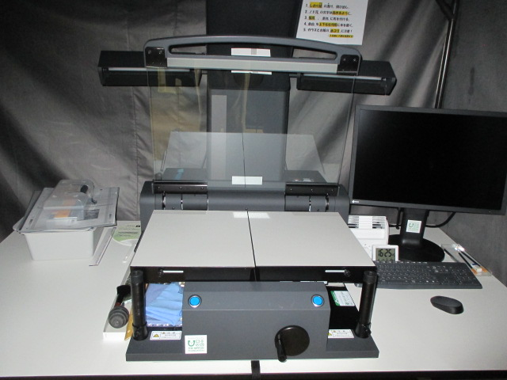
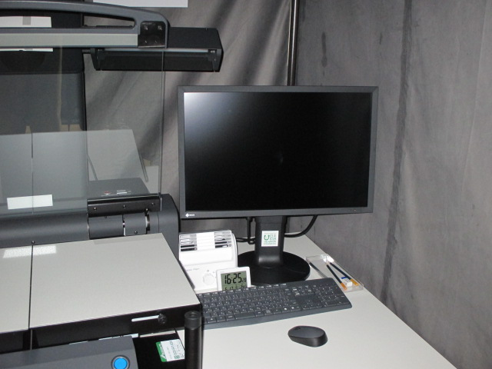

スキャナ（ScanDIVA）（23号機） | スキャナ用モニター（23号機）

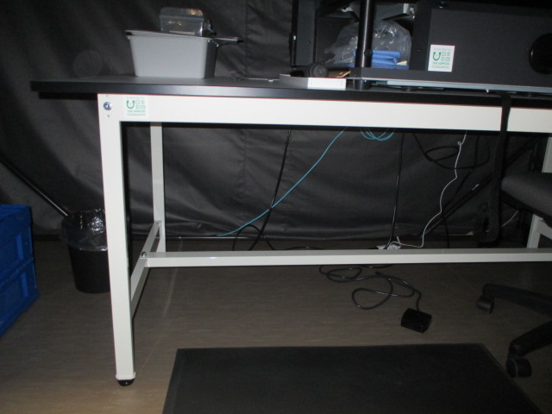

スキャナ設置台（23号機）
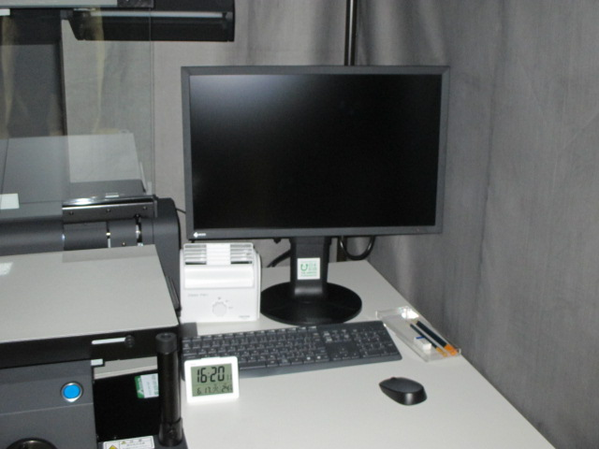
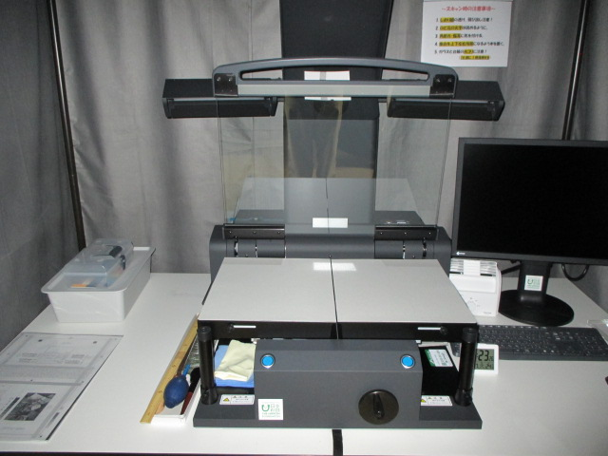

スキャナ（ScanDIVA）（28号機） | スキャナ用モニター（28号機）

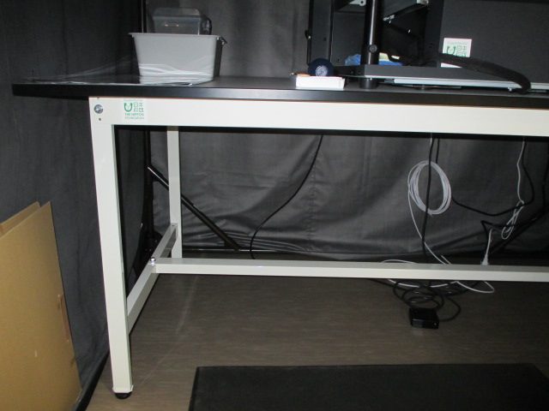

スキャナ設置台（28号機）
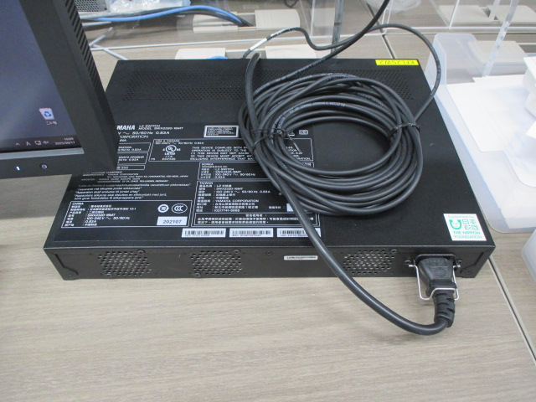
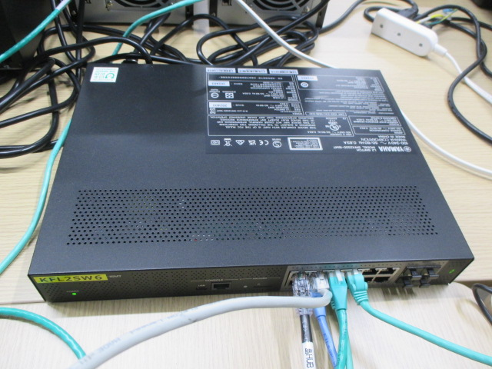

インテリジェントL2スイッチ12ポートHUB① | インテリジェントL2スイッチ12ポートHUB②

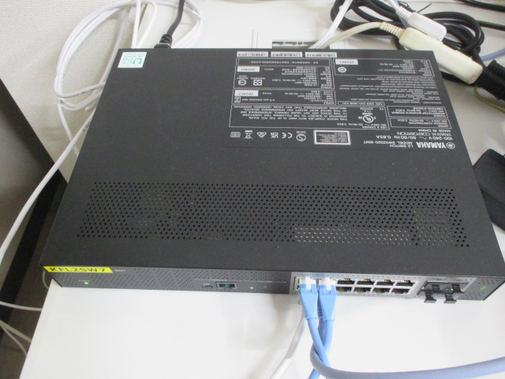
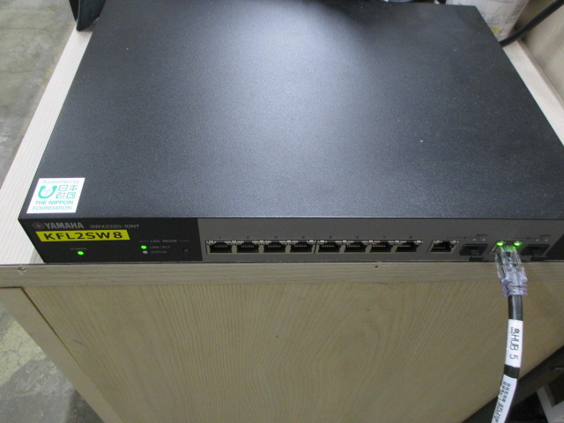

インテリジェントL2スイッチ12ポートHUB③ | インテリジェントL2スイッチ12ポートHUB④
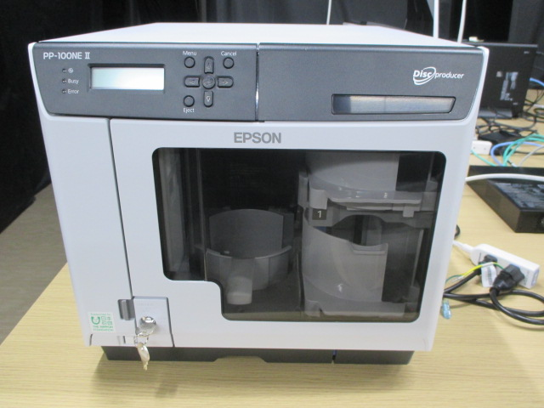

デュプリケーター（PP-100NEⅡ）

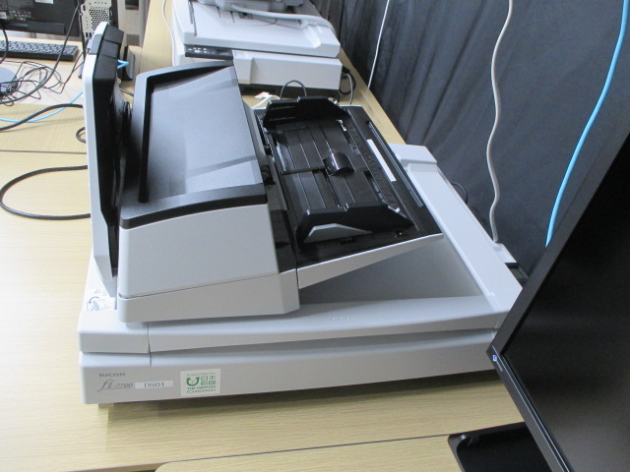
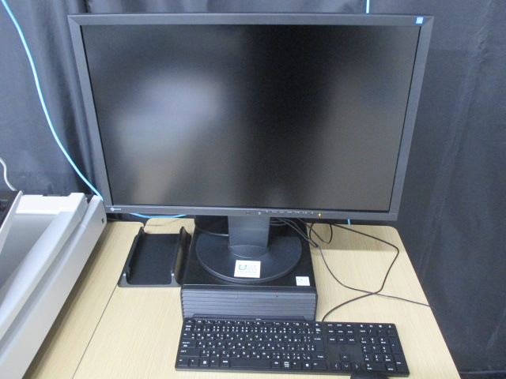

ドキュメントスキャナ（DS01） | スキャナ用PC一式（DS01）

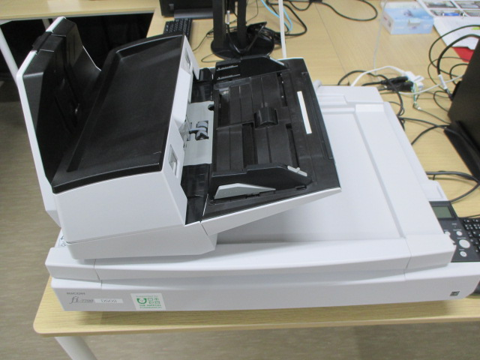
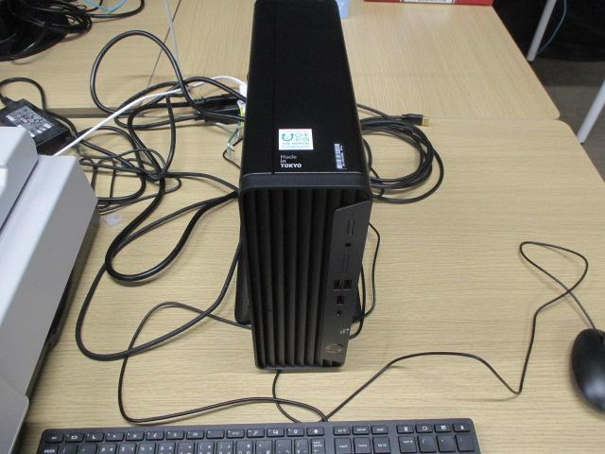

ドキュメントスキャナ（DS02） | スキャナ用PC一式（DS02）
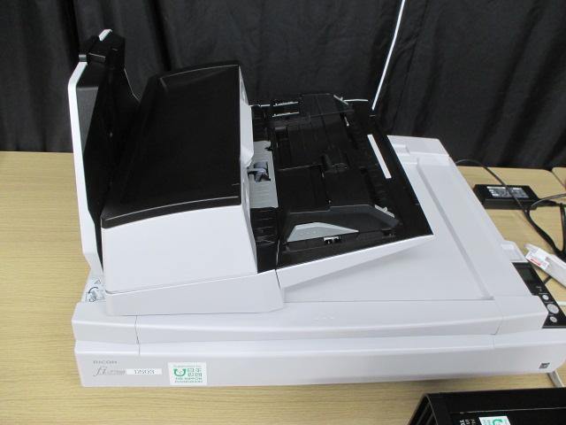
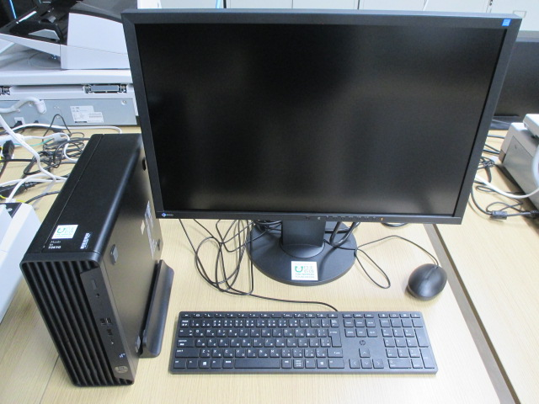

ドキュメントスキャナ（DS03） | スキャナ用PC一式（DS03）

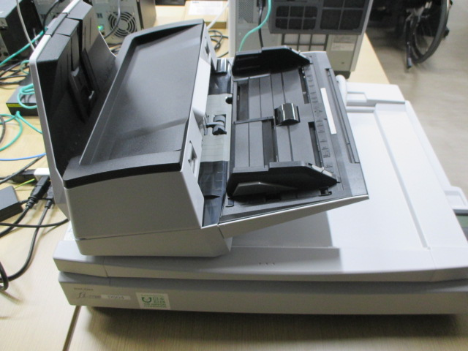
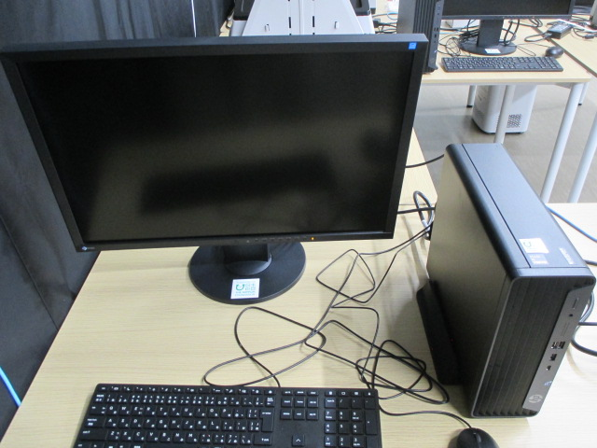

ドキュメントスキャナ（DS04） | スキャナ用PC一式（DS04）
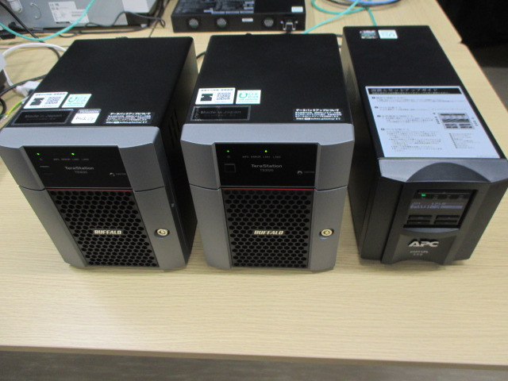

ドキュメントスキャナ用サーバー一式

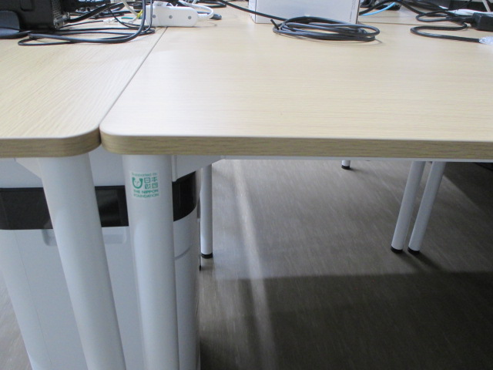
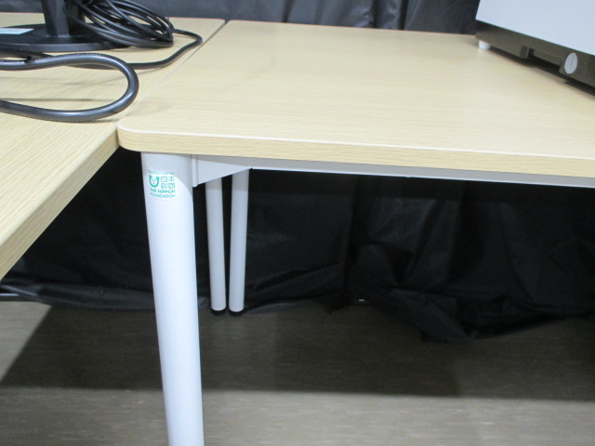

ドキュメントスキャナ用デスク① | ドキュメントスキャナ用デスク②

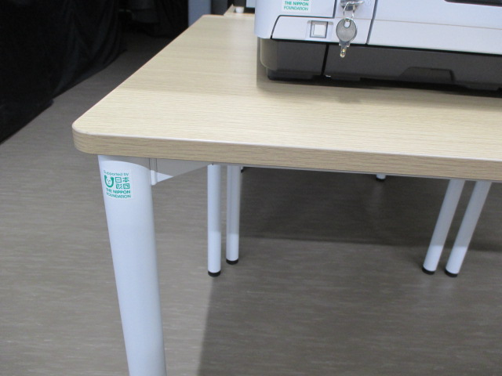
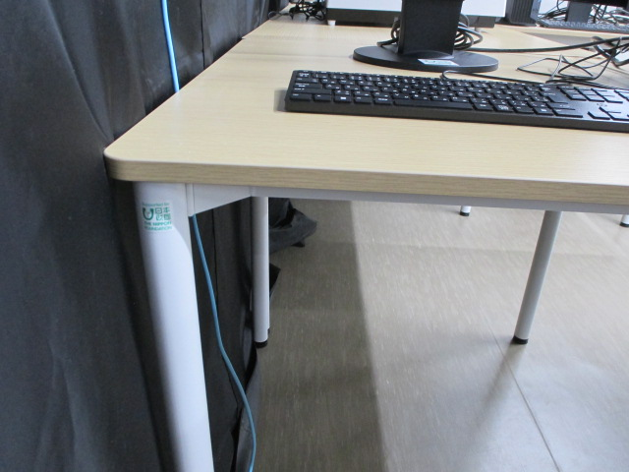

ドキュメントスキャナ用デスク③ | ドキュメントスキャナ用デスク④
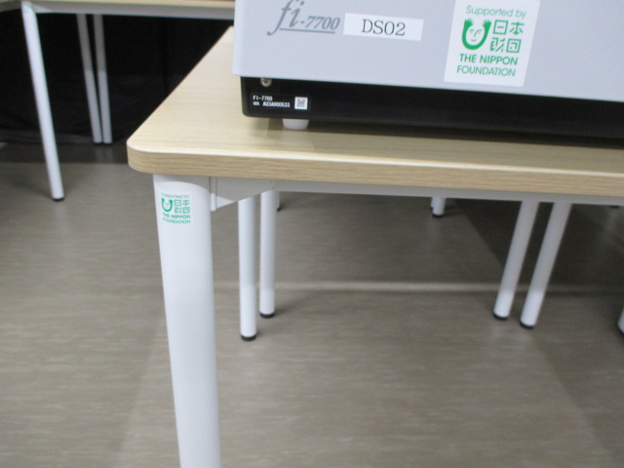

ドキュメントスキャナ用デスク⑤

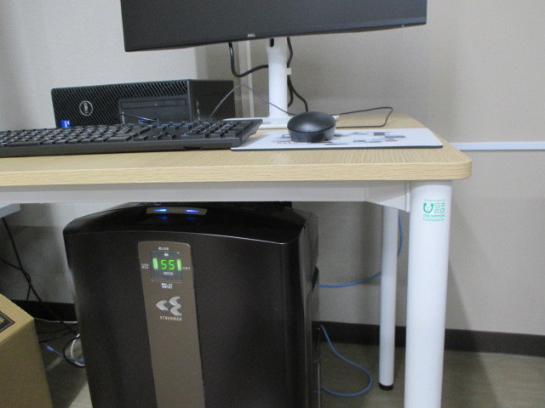
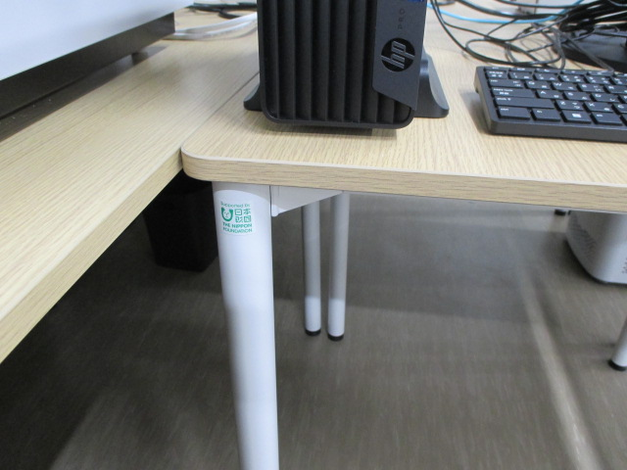

ドキュメントスキャナ用テーブル① | ドキュメントスキャナ用テーブル②

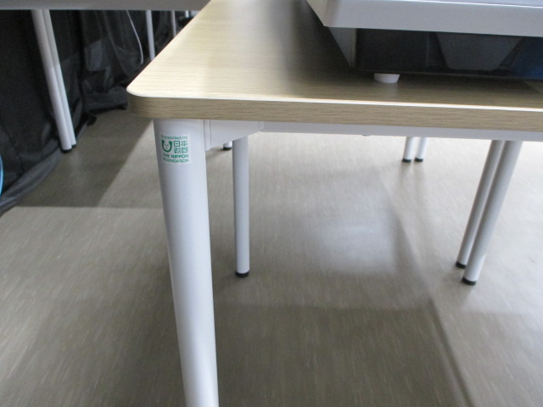
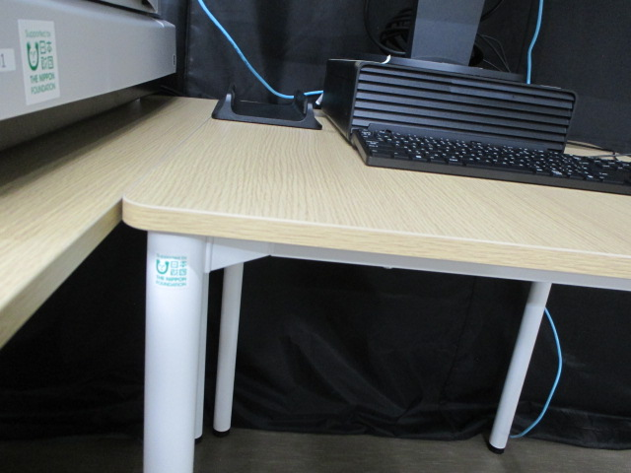

ドキュメントスキャナ用テーブル③ | ドキュメントスキャナ用テーブル④
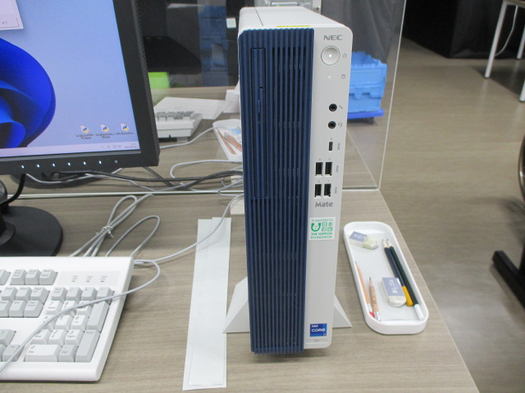
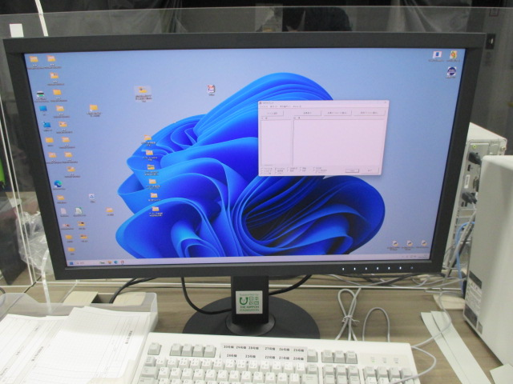

画像検査用PC① | 画像検査用モニター①

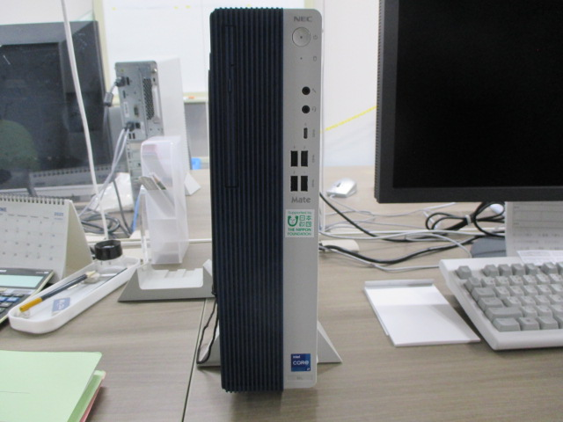
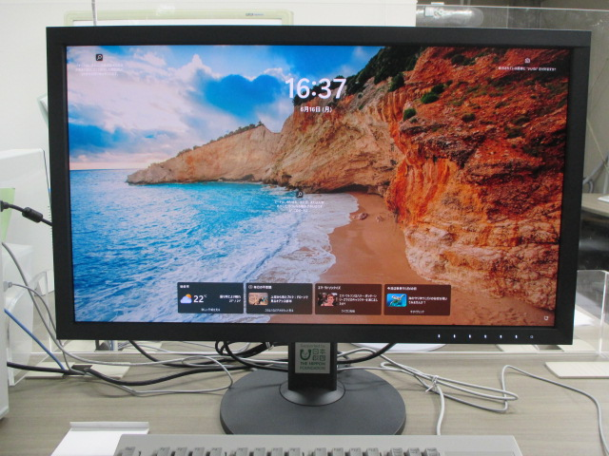

画像検査用PC② | 画像検査用モニター②
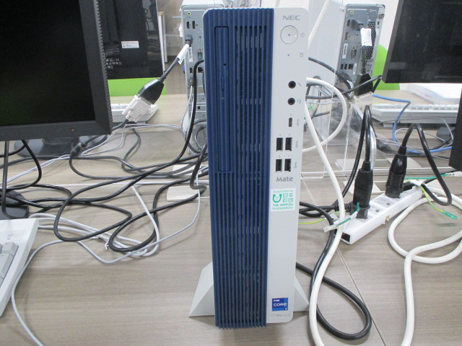
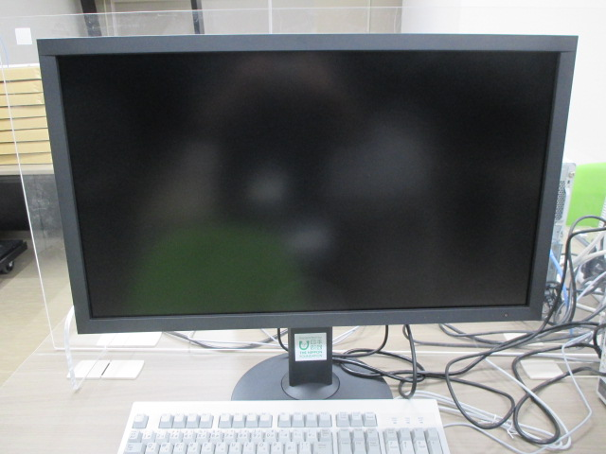

画像検査用PC③ | 画像検査用モニター③

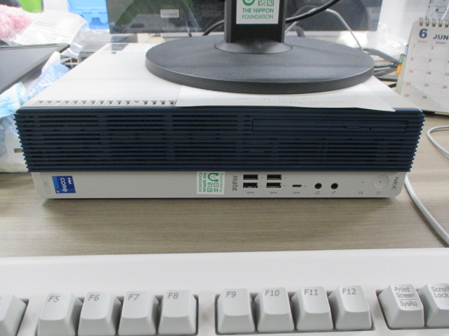
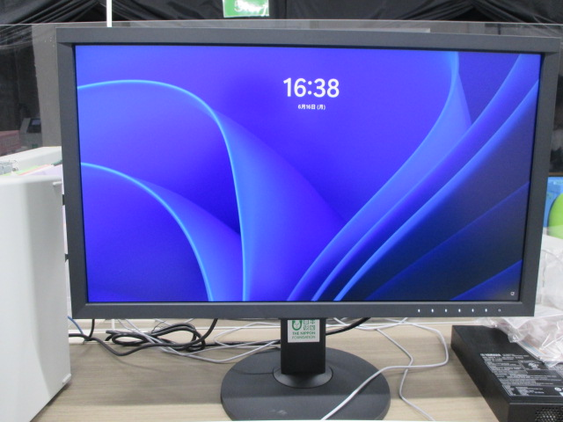

画像検査用PC④ | 画像検査用モニター④
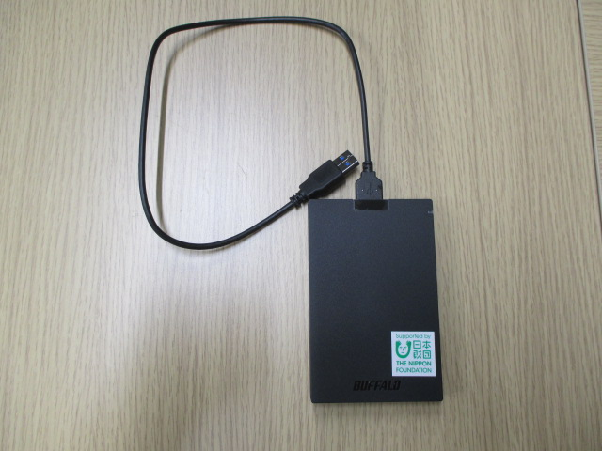
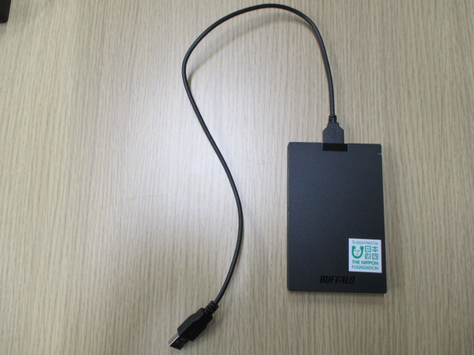

外付け用SSD① | 外付け用SSD②

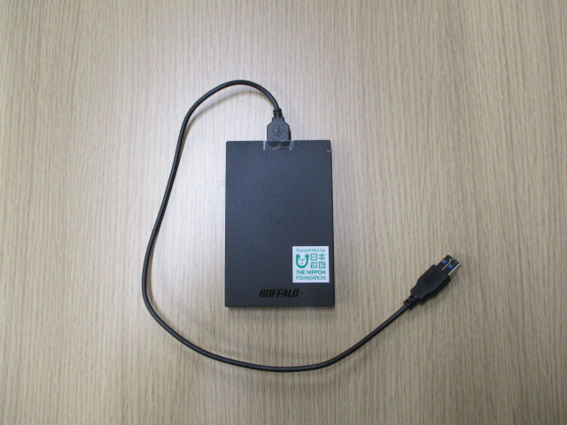
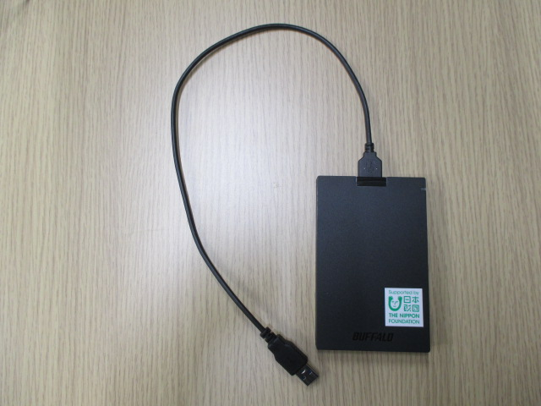

外付け用SSD③ | 外付け用SSD④



空気清浄機Airdog① | 空気清浄機Airdog②



空気清浄機Airdog③



作業用椅子① | 作業用椅子②




作業用椅子③ | 作業用椅子④



作業用椅子⑤ | 作業用椅子⑥




作業用椅子⑦ | 作業用椅子⑧



作業用椅子⑨ | 作業用椅子⑩




作業用椅子⑪ | 作業用椅子⑫



組立式暗室（20号機） | 組立式暗室（22号機）




組立式暗室（25号機） | 組立式暗室（27号機）



組立式暗室（28号機） | 組立式暗室（30号機）



サムネイル作成用PC（Mac）




静電気除去ブラシ×7本 | オーソベディクマット×7枚




作業室拡張工事① | 作業室拡張工事②




トイレ入口移設工事 | 非常口移設工事


暗室内火災報知器増設・移設工事




避難誘導灯増設・移設工事① | 避難誘導灯増設・移設工事②

